表4.考生座位圖
 |  |  |  | 保健食品能力鑑定
 |  |  |  | XX大學-XX館XX樓XXXX室

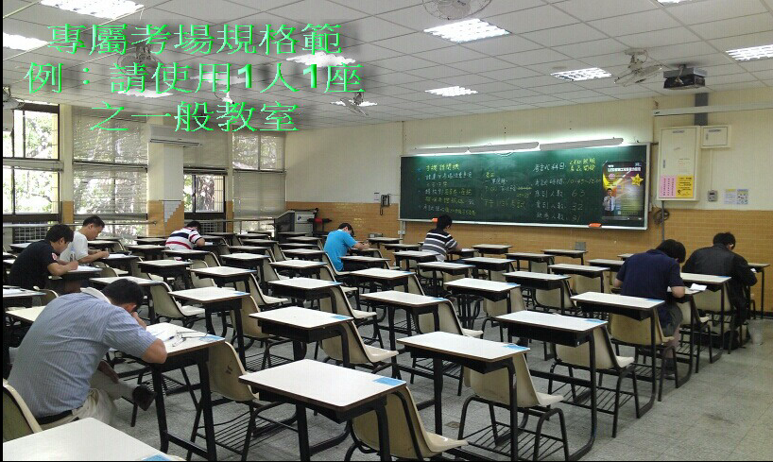
 |  |  |  | 考生座位圖

 | 一 | 二 | 三 | 四 | 五 | 六 | 七
1 | 1 | 7 | 13 | 19 | 25 | 31 | 37
2 | 2 | 8 | 14 | 20 | 26 | 32 | 38
3 | 3 | 9 | 15 | 21 | 27 | 33 | 39
4 | 4 | 10 | 16 | 22 | 28 | 34 | 40
5 | 5 | 11 | 17 | 23 | 29 | 35 | 41
6 | 6 | 12 | 18 | 24 | 30 | 36 | 42
每節考試前5分鐘，請依「准考證上考場座位」搭配「考生座位圖」入座
※考場座位說明：TP-台大-201-001台北區-台大考場-201室-座號001號）
※一間教室請使用1人1座之一般教室，坐位不可超過42人

